Planilha1
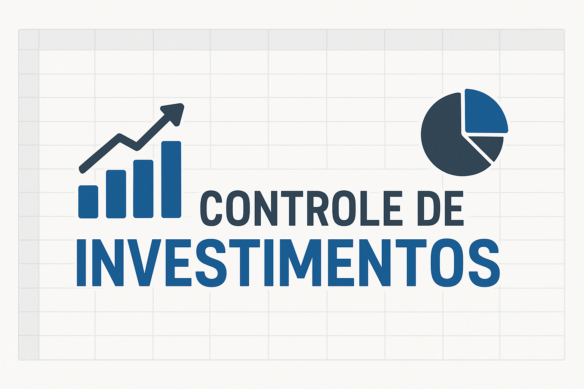

 | INVESTIMENTO MENSAL |  |  | CONFIGURAÇÕES
 | QUANTO INVESTIR POR MÊS | R$ 225.00 |  | SALÁRIO | R$ 1,500.00
 | QUANTOS ANOS | 5 |  | RENDIMENTO CARTEIRA | 1%
 | TAXA DE RENDIMENTO MENSAL | 1.08% |  | SUGESTÃO DE INVESTIMENTO (15%) | R$ 225.00
 | PATRIMÔNIO ACUMULADO | R$ 18,849.81
 | DIVIDENDOS MENSAIS | R$ 188.50

 | CENÁRIOS |  | DIVIDENDOS
1 | EM 1 ANO VOCÊ TERIA | R$ 2,866.14 | R$ 28.66
3 | EM 3 ANOS VOCÊ TERIA | R$ 9,834.38 | R$ 98.34
5 | EM 5 ANOS VOCÊ TERIA | R$ 18,849.81 | R$ 188.50
10 | EM 10 ANOS VOCÊ TERIA | R$ 54,738.95 | R$ 547.39
20 | EM 20 ANOS VOCÊ TERIA | R$ 253,169.64 | R$ 2,531.70
30 | EM 30 ANOS VOCÊ TERIA | R$ 972,488.17 | R$ 9,724.88

 | PERFIL |  | MODERADO
 | VALOR A SER INVESTIDO POR MÊS |  | R$ 225.00

 | TIPO DE FII | PERCENTUAL SUGERIDO | VALORES
 | PAPEL | 32% | R$ 72.00
 | TIJOLO | 35% | R$ 78.75
 | HÍBRIDOS | 8% | R$ 18.00
 | FOFs | 5% | R$ 11.25
 | DESENVOLVIMENTO | 10% | R$ 22.50
 | HORTELARIAS | 10% | R$ 22.50

